Feuil1
Métropole |  |  | Pôles de développement |  |  | Pôles d'équilibre |  |  | Pôles de proximité
Nb de communes | 92 |  | Nb de communes | 25 |  | Nb de communes | 13 |  | Nb de communes | 54
Population | 1901373 |  | Population | 1546031 | habitants | Population | 111555 | habitants | Population | 243787 | habitants

 | Total | pour 1000 hab. |  | Total | pour 1000 hab. |  | Total | pour 1000 hab. |  | Total | pour 1000 hab.
Démographie SCOT | 200,000 | 105.2 | Démographie SCOT | 160,000 | 103.5 | Démographie SCOT | 20,000 | 179.3 | Démographie SCOT | 20,000 | 82.0
Emploi | 130,000 | 68.4 | Emploi | 104,000 | 67.3 | Emploi | 6,500 | 58.3 | Emploi | 19,500 | 80.0
Logements | 10 000 lgts/an | 5.3 | Logements | 8000 lgts/an | 5.2 | Logements | 1000 lgts/an | 9.0 | Logements | 1000 lgts/an | 4.1

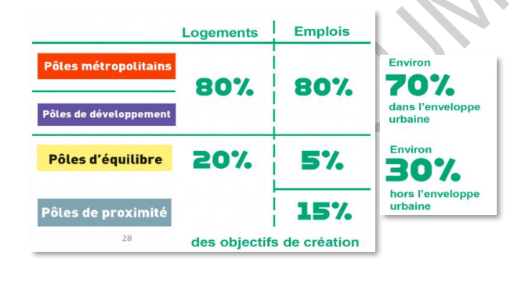
 |  |  | Communes | Population 2020 | Concentration emploi | Communes | Population 2020 | Concentration emploi | Communes | Population 2020 | Concentration emploi
 |  |  | Fos | 15512 | 215.2 | Port St Louis | 8370 | 115.1 | Saint Paul lès Durance | 891 | 2161.5
 |  |  | Gemenos | 6698 | 189.7 | Venelles | 8432 | 95.1 | Rousset | 4977 | 316.6
 |  |  | Marignane | 32515 | 187.8 | Mallemort | 6184 | 71.6 | Le Tholonet | 2355 | 125.7
 |  |  | Vitrolles | 34418 | 182.1 | Grans | 5201 | 59.7 | Meyreuil | 5786 | 118.4
 |  |  | Aix | 147122 | 157.3 | Sénas | 6878 | 55.9 | Lamanon | 244 | 100.8
 |  |  | Aubagne | 47190 | 148.3 | Lambesc | 10018 | 54.6 | Cassis | 6782 | 98.5
 |  |  | Marseille | 870321 | 112 | Trets | 10507 | 52.8 | Eguilles | 8076 | 94.8
 |  |  | Salon | 45009 | 111.8 | Lançon | 9052 | 49.7 | Cabries | 10006 | 91
 |  |  | Martigues | 48506 | 109.4 | Roquevaire | 8569 | 43.7 | Bouc Bel Air | 14984 | 88.8
 |  |  | La Ciotat | 36441 | 99.2 | Pélissanne | 10561 | 37.9 | La Roque d'Anth | 5411 | 74.6
 |  |  | Berre | 13834 | 97.6 | Auriol | 12667 | 36.3 | Saint Estève J | 379 | 72.6
 |  |  | St Victoret | 6609 | 92 | La Fare | 8800 | 34.8 | La Destrousse | 3803 | 68.2
 |  |  | Gardanne | 21501 | 89.2 | La Bouilladisse | 6316 | 30.5 | Carnoux | 6623 | 67.8
 |  |  | Pertuis | 20498 | 88.5 |  |  |  | Velaux | 8579 | 66.7
 |  |  | Istres | 44438 | 85.3 | Communes typées "Pôles d'emplois" |  |  | Le Puy St Réparade | 5866 | 66.3
 |  |  | Miramas | 26433 | 85.3 |  |  |  | Beaurecueil | 600 | 65.7
 |  |  | Port de bouc | 16290 | 82.8 | Communes typées "résidentielles" |  |  | Peyrolles | 5129 | 63.6
 |  |  | la Penne / Huveaune | 6521 | 78.5 |  |  |  | Saint Cannat | 5648 | 59.8
 |  |  | Rognac | 12136 | 74.9 | communes intermédiaires |  |  | Saint Mitre | 5818 | 57.3
 |  |  | Les Pennes Mirabeau | 21897 | 74.3 |  |  |  | Roquefort la B | 5937 | 56.8
 |  |  | Chateauneuf les M | 17809 | 65 | Concentration emploi : nb emplois/nb actifs ayant un emploi |  |  | Carry | 5705 | 55.8
 |  |  | Septèmes | 11366 | 48.2 |  |  |  | Gréasque | 4281 | 55.2
 |  |  | Plan de Cuques | 11522 | 45.4 |  |  |  | Peynier | 3567 | 53.8
 |  |  | Gignac la Nerthe | 9899 | 42.3 |  |  |  | Chateauneuf le rouge | 2358 | 51.2
 |  |  | Allauch | 21546 | 38.1 |  |  |  | Puyloubier | 1785 | 50.3
 |  |  |  |  |  |  |  |  | Saint Antonin/Bayon | 125 | 49.5
 |  |  |  |  |  |  |  |  | Rognes | 4616 | 49.4
 |  |  |  |  |  |  |  |  | Fuveau | 10164 | 46.3
 |  |  |  |  |  |  |  |  | Belcodène | 1917 | 45.6
 |  |  |  |  |  |  |  |  | Saint Chamas | 8617 | 43.7
 |  |  |  |  |  |  |  |  | Le Rove | 5193 | 43.1
 |  |  |  |  |  |  |  |  | Vauvenargue | 1024 | 42.4
 |  |  |  |  |  |  |  |  | Sausset | 7570 | 40.3
 |  |  |  |  |  |  |  |  | Eyguières | 6854 | 39.7
 |  |  |  |  |  |  |  |  | Peypin | 5604 | 39.1
 |  |  |  |  |  |  |  |  | Mimet | 4158 | 37.8
 |  |  |  |  |  |  |  |  | Meyrargues | 3843 | 36.4
 |  |  |  |  |  |  |  |  | Charleval | 2655 | 33.9
 |  |  |  |  |  |  |  |  | Ventabren | 5381 | 33.7
 |  |  |  |  |  |  |  |  | Saint Zacharie | 5985 | 33.2
 |  |  |  |  |  |  |  |  | Cuges les P | 5380 | 32.9
 |  |  |  |  |  |  |  |  | Aurons | 565 | 32.6
 |  |  |  |  |  |  |  |  | La Barben | 845 | 32.1
 |  |  |  |  |  |  |  |  | Saint Marc Jaum | 1229 | 31.2
 |  |  |  |  |  |  |  |  | Coudoux | 3668 | 30.5
 |  |  |  |  |  |  |  |  | Simiane | 5917 | 30.5
 |  |  |  |  |  |  |  |  | Jouques | 4436 | 30.2
 |  |  |  |  |  |  |  |  | Vernègues | 2062 | 28.7
 |  |  |  |  |  |  |  |  | Cornillon | 1494 | 27.4
 |  |  |  |  |  |  |  |  | Ensues la R | 5739 | 26.7
 |  |  |  |  |  |  |  |  | Alleins | 2695 | 26.6
 |  |  |  |  |  |  |  |  | Saint savournin | 3481 | 24.7
 |  |  |  |  |  |  |  |  | Ceyreste | 4801 | 24.5
 |  |  |  |  |  |  |  |  | Cadolive | 2179 | 17.2

